关系图
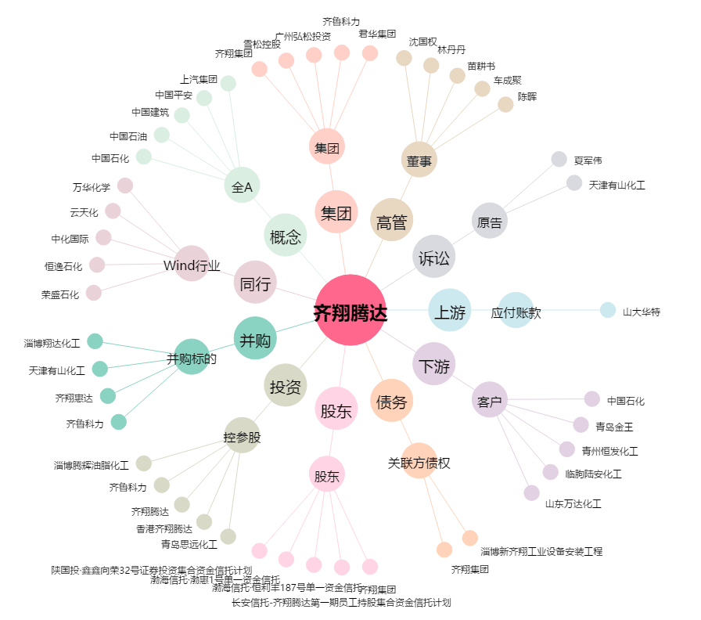
齐翔腾达[002408.SZ] - 关系概览图

